상품제안서
원룸 소형 미니 저소음 제습기 | 상품코드: S47027

 |  |  |  |  |  |  | 02-713-8555 | www.synergygift.co.kr
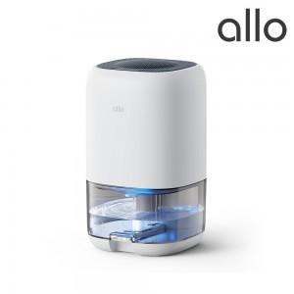 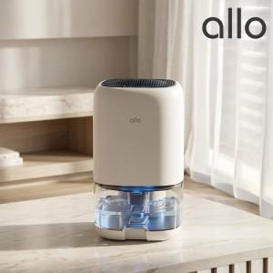 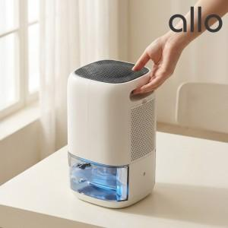

【상세/제작정보】

【인쇄/포장옵션】 | 레이저 / 포장불가능

【공급단가】 | 수량 | 20~ | 50~ | 100~ | 300~ | 500~
*VAT별도 | 단가 | 49,300원 | 46,200원 | 45,000원 | 43,800원 | 43,100원

【상품 URL】 | https://www.synergygift.co.kr:443/src/goods_detail.php?gdno=47027

